DOW.s
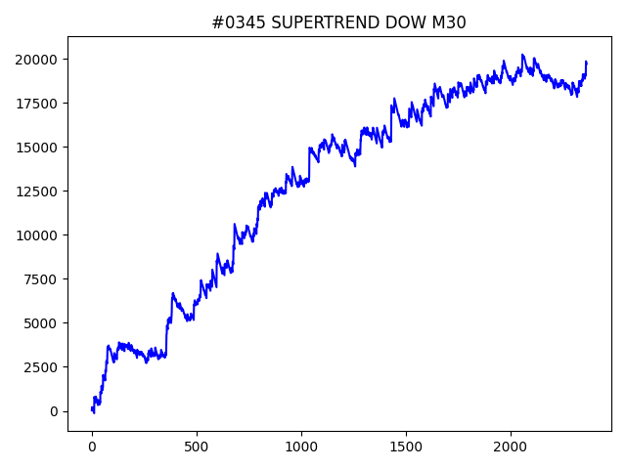
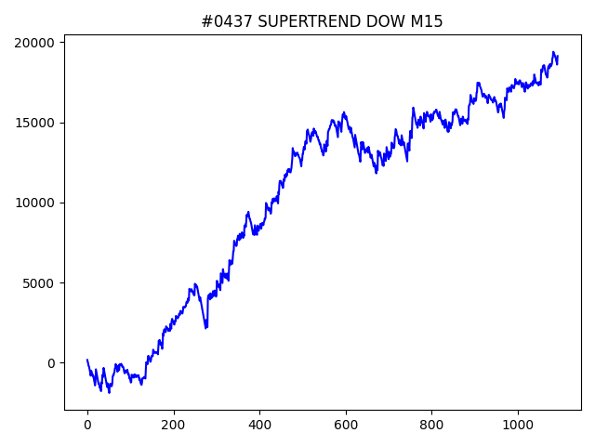
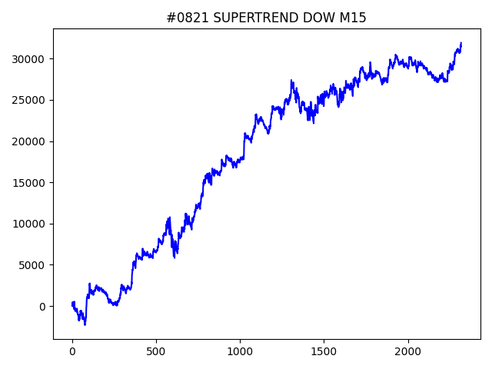
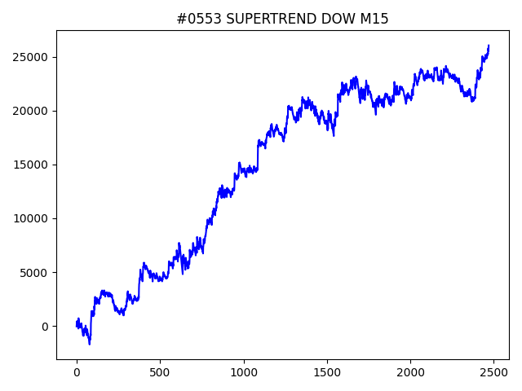
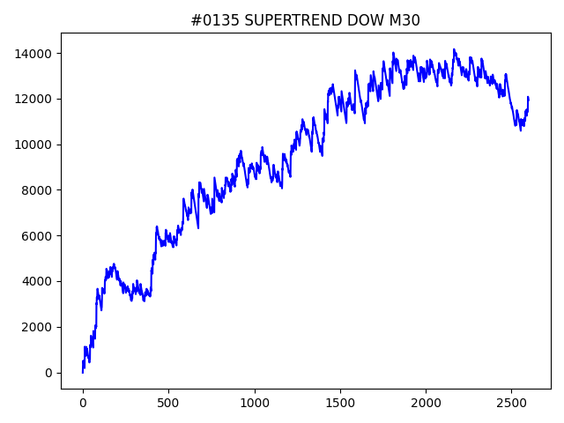
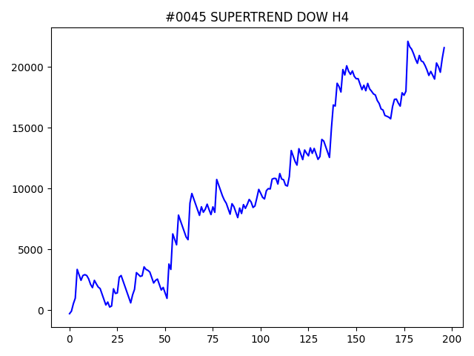
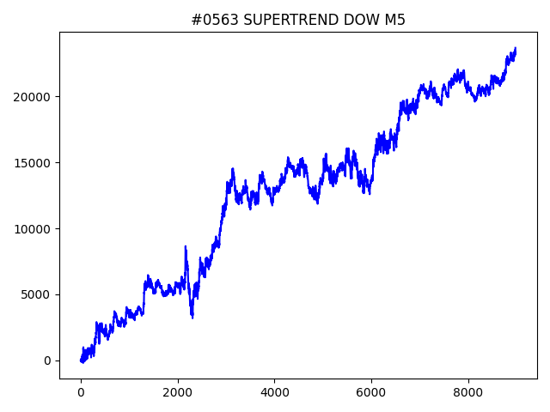
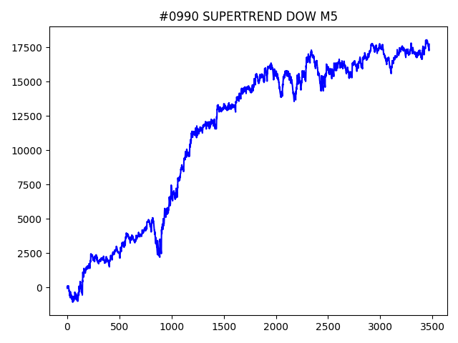
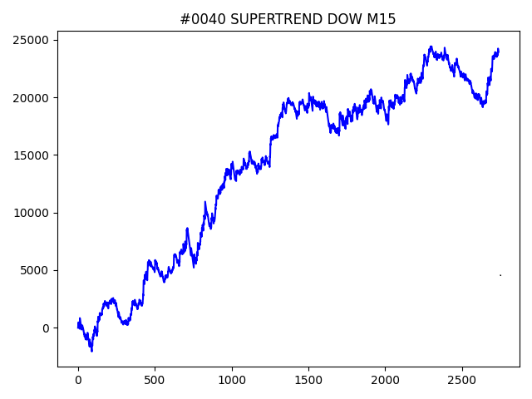
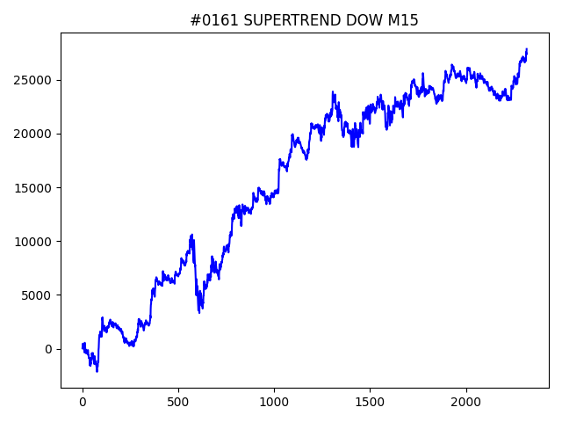
 | No | symbol | timeframe | SUPERTREND.window | SUPERTREND.multiply | SUPERTREND.break_count | strategy | begin_hour | begin_minute | hours | sl | target_profit | trailing_stop | volume | position_max | timelimit | only | trade_num | profit | win_rate | number
1 | 821 | DOW | M15 | 70 | 3.8 | 3 | SUPERTREND | 13 | 30 | 2 | 350 | 50 | 100 | 0.1 | 5 | 0 | 0 | 2318 | 31915.5 | 0.39257981018 | 01
1 | 161 | DOW | M15 | 70 | 3.8 | 4 | SUPERTREND | 17 | 30 | 20 | 500 | 150 | 300 | 0.1 | 5 | 0 | 0 | 2318 | 27861.3 | 0.39301121657 | 01
1 | 553 | DOW | M15 | 80 | 3.6 | 3 | SUPERTREND | 8 | 0 | 4 | 150 | 100 | 150 | 0.1 | 5 | 0 | 0 | 2470 | 26046.1 | 0.35951417004 | 01
1 | 40 | DOW | M15 | 100 | 3.2 | 10 | SUPERTREND | 12 | 30 | 4 | 100 | 200 | 450 | 0.1 | 5 | 0 | 0 | 2740 | 23944.8 | 0.32189781022 | 01
1 | 563 | DOW | M5 | 90 | 3.2 | 7 | SUPERTREND | 20 | 30 | 15 | 100 | 0 | 0 | 0.1 | 5 | 0 | 0 | 8976 | 23693.8 | 0.35416666667 | 01
1 | 45 | DOW | H4 | 90 | 3 | 9 | SUPERTREND | 14 | 30 | 9 | 450 | 150 | 450 | 0.1 | 5 | 0 | 0 | 197 | 21586.5 | 0.3654822335 | 01
1 | 345 | DOW | M30 | 30 | 2.2 | 2 | SUPERTREND | 9 | 0 | 20 | 50 | 0 | 0 | 0.1 | 5 | 0 | 0 | 2366 | 19705.7 | 0.2168216399 | 01
1 | 437 | DOW | M15 | 70 | 4 | 4 | SUPERTREND | 10 | 30 | 11 | 150 | 50 | 200 | 0.1 | 5 | 0 | 1 | 1093 | 19125.7 | 0.37602927722 | 01
1 | 990 | DOW | M5 | 30 | 3.8 | 1 | SUPERTREND | 10 | 30 | 6 | 100 | 250 | 300 | 0.1 | 5 | 0 | 1 | 3470 | 17744.9 | 0.35763688761 | 01
1 | 540 | DOW | H4 | 20 | 1 | 3 | SUPERTREND | 7 | 0 | 10 | 150 | 450 | 450 | 0.1 | 5 | 0 | 1 | 353 | 16462 | 0.32011331445 | 01
1 | 762 | DOW | M15 | 60 | 3.6 | 2 | SUPERTREND | 20 | 0 | 12 | 100 | 150 | 200 | 0.1 | 5 | 0 | 1 | 1274 | 15540.2 | 0.33516483516 | 01
1 | 220 | DOW | H1 | 20 | 5 | 2 | SUPERTREND | 9 | 0 | 10 | 300 | 300 | 300 | 0.1 | 5 | 0 | 1 | 204 | 14858.7 | 0.39705882353 | 01
1 | 338 | DOW | H4 | 20 | 2.2 | 4 | SUPERTREND | 14 | 30 | 18 | 200 | 300 | 400 | 0.1 | 5 | 0 | 1 | 165 | 14610.1 | 0.30909090909 | 01
1 | 671 | DOW | H1 | 70 | 1.6 | 8 | SUPERTREND | 12 | 30 | 3 | 150 | 200 | 450 | 0.1 | 5 | 0 | 1 | 824 | 14494.7 | 0.33616504854 | 01
1 | 475 | DOW | H1 | 80 | 1.8 | 0 | SUPERTREND | 19 | 0 | 20 | 150 | 100 | 300 | 0.1 | 5 | 0 | 1 | 754 | 14251.6 | 0.3474801061 | 01
1 | 942 | DOW | H1 | 20 | 3.6 | 8 | SUPERTREND | 19 | 0 | 19 | 200 | 50 | 200 | 0.1 | 5 | 0 | 1 | 326 | 13553.4 | 0.35582822086 | 01
1 | 135 | DOW | M30 | 40 | 2 | 2 | SUPERTREND | 20 | 0 | 14 | 50 | 0 | 0 | 0.1 | 5 | 0 | 0 | 2600 | 11935.9 | 0.20307692308 | 01
1 | 188 | DOW | M15 | 30 | 4.8 | 6 | SUPERTREND | 11 | 30 | 11 | 100 | 100 | 100 | 0.1 | 5 | 0 | 1 | 900 | 10842.3 | 0.32222222222 | 01

NSDQ.s
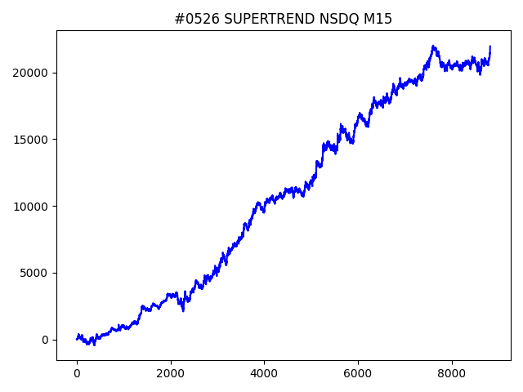
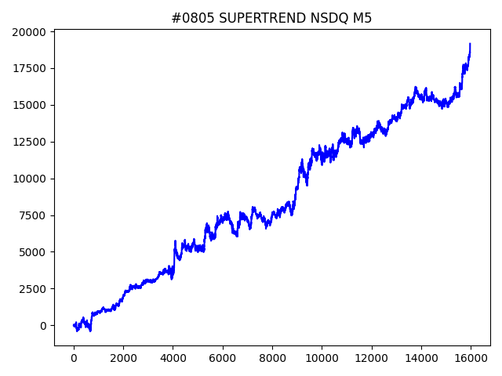
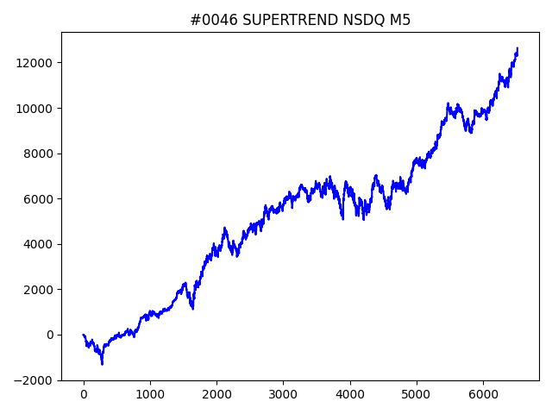
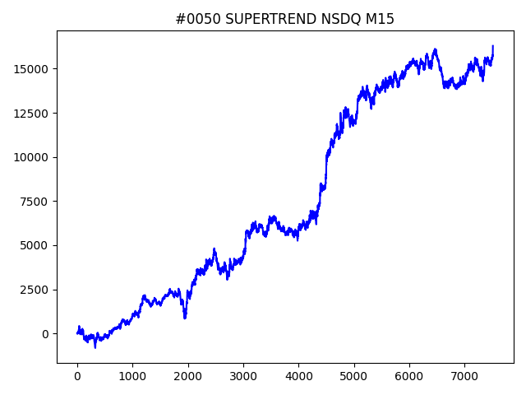
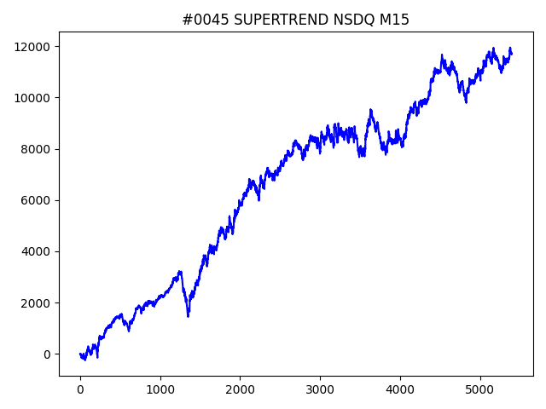
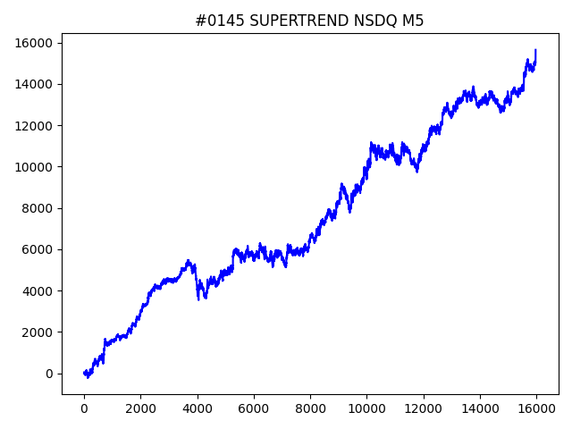
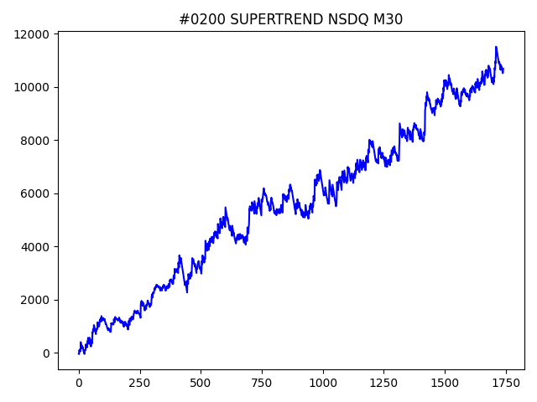
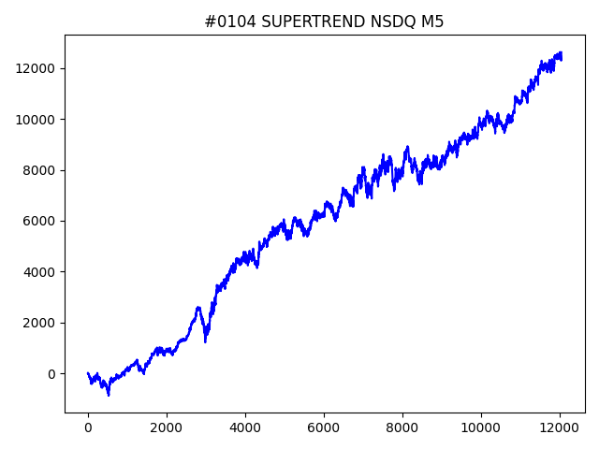
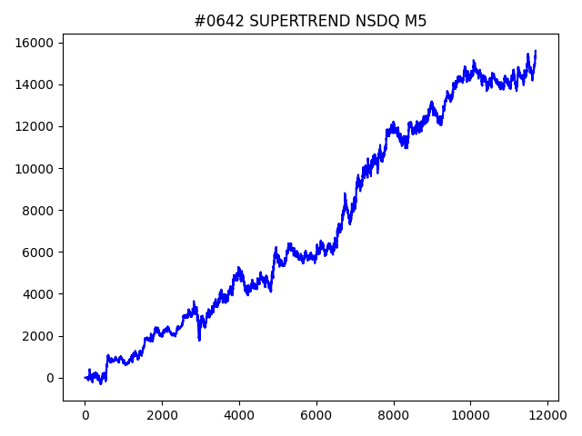
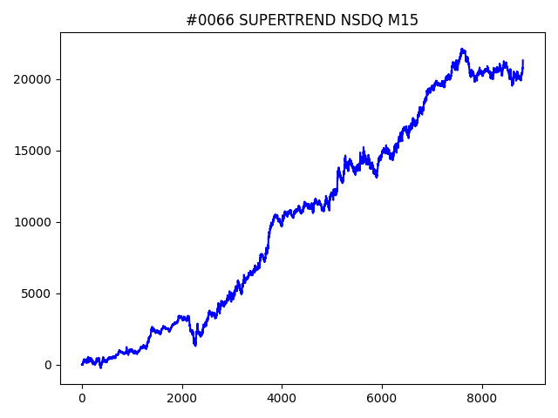
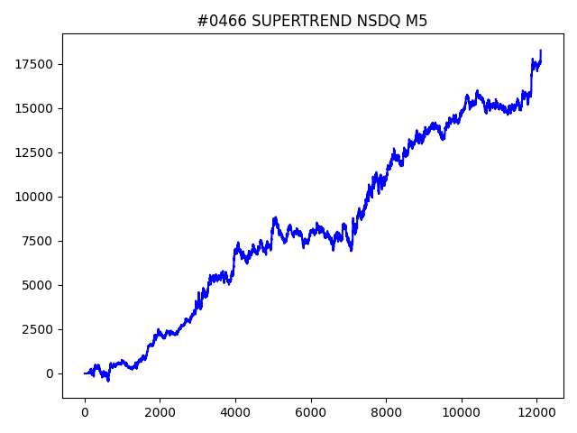
 | No | symbol | timeframe | SUPERTREND.window | SUPERTREND.multiply | SUPERTREND.break_count | strategy | begin_hour | begin_minute | hours | sl | target_profit | trailing_stop | volume | position_max | timelimit | only | trade_num | profit | win_rate | number
1 | 526 | NSDQ | M15 | 70 | 1.2 | 2 | SUPERTREND | 13 | 30 | 4 | 40 | 120 | 120 | 0.1 | 5 | 0 | 0 | 8822 | 21951 | 0.34765359329 | 01
1 | 66 | NSDQ | M15 | 70 | 1.2 | 9 | SUPERTREND | 19 | 30 | 12 | 60 | 60 | 60 | 0.1 | 5 | 0 | 0 | 8822 | 21320.9 | 0.3693040127 | 01
1 | 805 | NSDQ | M5 | 40 | 2 | 8 | SUPERTREND | 16 | 0 | 15 | 60 | 20 | 80 | 0.1 | 5 | 0 | 0 | 15966 | 19164 | 0.3699736941 | 01
1 | 466 | NSDQ | M5 | 100 | 2.6 | 0 | SUPERTREND | 20 | 30 | 19 | 40 | 0 | 0 | 0.1 | 5 | 0 | 0 | 12107 | 18254.7 | 0.35293631783 | 01
1 | 894 | NSDQ | M5 | 40 | 2 | 6 | SUPERTREND | 14 | 30 | 18 | 40 | 160 | 160 | 0.1 | 5 | 0 | 0 | 15966 | 18047.9 | 0.35707127646 | 01
1 | 50 | NSDQ | M15 | 80 | 1.4 | 3 | SUPERTREND | 13 | 0 | 2 | 40 | 0 | 0 | 0.1 | 5 | 0 | 0 | 7510 | 16295.7 | 0.3362183755 | 01
1 | 145 | NSDQ | M5 | 40 | 2 | 2 | SUPERTREND | 9 | 0 | 1 | 20 | 80 | 80 | 0.1 | 5 | 0 | 0 | 15966 | 15656.9 | 0.30972065639 | 01
1 | 642 | NSDQ | M5 | 50 | 2.6 | 0 | SUPERTREND | 12 | 0 | 5 | 40 | 20 | 100 | 0.1 | 5 | 0 | 0 | 11691 | 15566.4 | 0.34787443332 | 01
1 | 46 | NSDQ | M5 | 80 | 2.4 | 9 | SUPERTREND | 19 | 30 | 15 | 60 | 100 | 100 | 0.1 | 5 | 0 | 1 | 6514 | 12637.7 | 0.38455634019 | 01
1 | 104 | NSDQ | M5 | 100 | 1.4 | 8 | SUPERTREND | 18 | 30 | 20 | 40 | 80 | 180 | 0.1 | 5 | 0 | 1 | 12051 | 12622.3 | 0.3738278981 | 01
1 | 45 | NSDQ | M15 | 20 | 1 | 6 | SUPERTREND | 11 | 0 | 13 | 40 | 0 | 0 | 0.1 | 5 | 0 | 1 | 5394 | 11694.7 | 0.36763070078 | 01
1 | 533 | NSDQ | H1 | 30 | 0.6 | 4 | SUPERTREND | 22 | 30 | 5 | 120 | 180 | 180 | 0.1 | 5 | 0 | 1 | 1889 | 10693.7 | 0.40391741662 | 01
1 | 200 | NSDQ | M30 | 80 | 2.8 | 9 | SUPERTREND | 11 | 0 | 1 | 60 | 40 | 100 | 0.1 | 5 | 0 | 0 | 1740 | 10691.6 | 0.31264367816 | 01
1 | 327 | NSDQ | H4 | 70 | 0.6 | 2 | SUPERTREND | 18 | 30 | 15 | 100 | 40 | 160 | 0.1 | 5 | 0 | 1 | 512 | 9503.6 | 0.375 | 01
1 | 579 | NSDQ | M30 | 50 | 2.6 | 9 | SUPERTREND | 10 | 0 | 17 | 60 | 20 | 120 | 0.1 | 5 | 0 | 0 | 1878 | 8863.6 | 0.31096911608 | 01

Sheet5
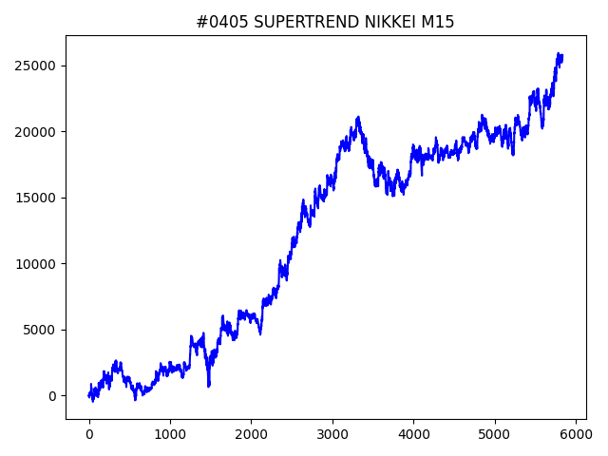
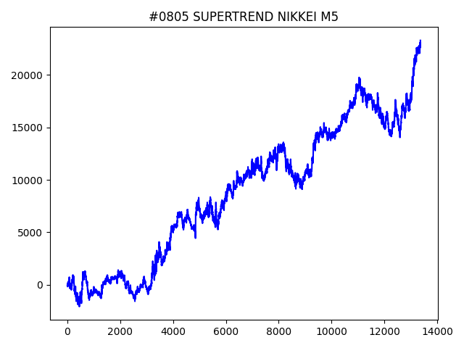
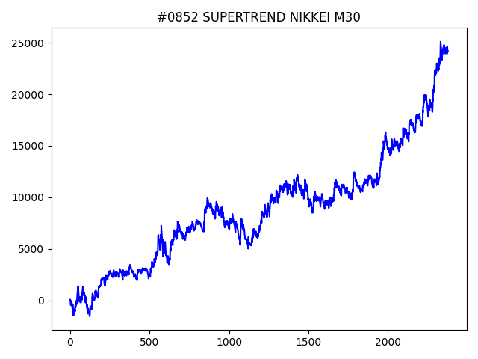
 | No | symbol | timeframe | SUPERTREND.window | SUPERTREND.multiply | SUPERTREND.break_count | strategy | begin_hour | begin_minute | hours | sl | target_profit | trailing_stop | volume | position_max | timelimit | only | trade_num | profit | win_rate | number
1 | 405 | NIKKEI | M15 | 100 | 1.8 | 7 | SUPERTREND | 17 | 0 | 4 | 150 | 0 | 0 | 0.1 | 5 | 0 | 0 | 5834 | 25755 | 0.37195749057 | 01
1 | 852 | NIKKEI | M30 | 10 | 2.2 | 10 | SUPERTREND | 16 | 30 | 6 | 250 | 300 | 350 | 0.1 | 5 | 0 | 0 | 2380 | 24158 | 0.37521008403 | 01
1 | 805 | NIKKEI | M5 | 80 | 2.4 | 6 | SUPERTREND | 21 | 0 | 15 | 150 | 150 | 250 | 0.1 | 5 | 0 | 0 | 13366 | 23306 | 0.37034266048 | 01

